关系图
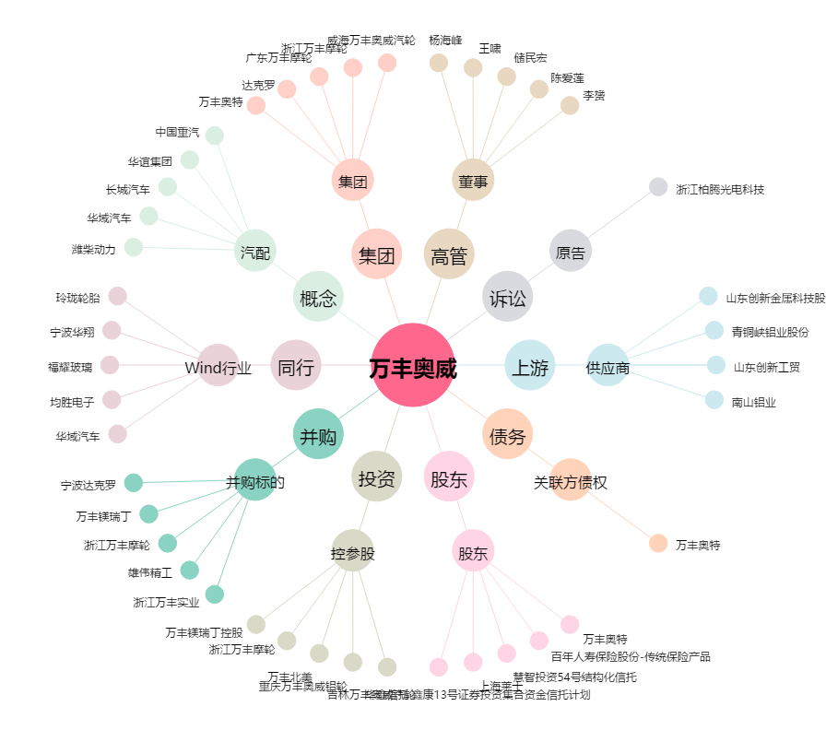
万丰奥威[002085.SZ] - 关系概览图

